ユーザー側ログアウト機能
単体テスト仕様書 |  | システム名 | ユーザー側ログアウト |  | 作成者 | 野口和斗 | 会社名
 |  | サブシステム名 |  |  | 作成日 | 2023-06-26 | 実施者 | 野口和斗

No | 分類 | テスト項目 |  | 検証内容 | 実施日 | 結果 | 備考・特記事項
1 | ユーザー側確認テスト | ユーザー側ログアウト確認テスト |  | SIGN OUTボタンを押下した際にユーザー側はログアウトできているか | 2023-06-26 | ログアウトでき,ユーザー側ログイン画面に遷移する
 |  |  |  | 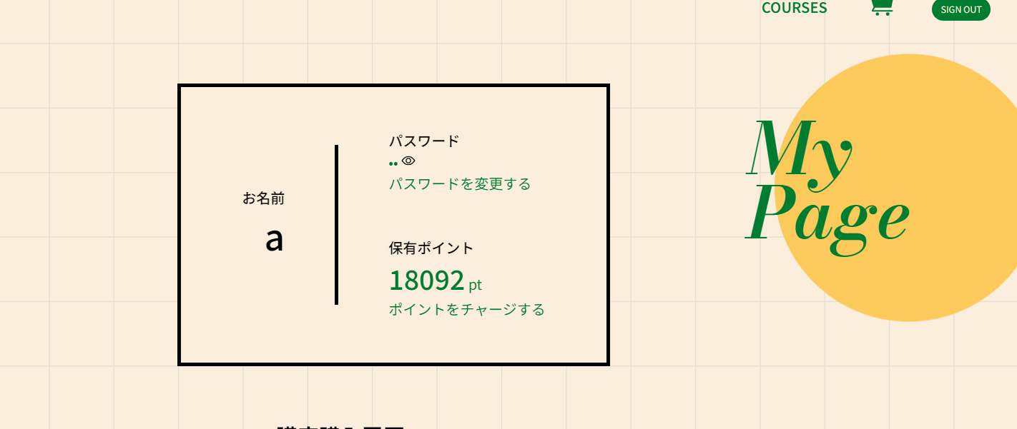 |  | 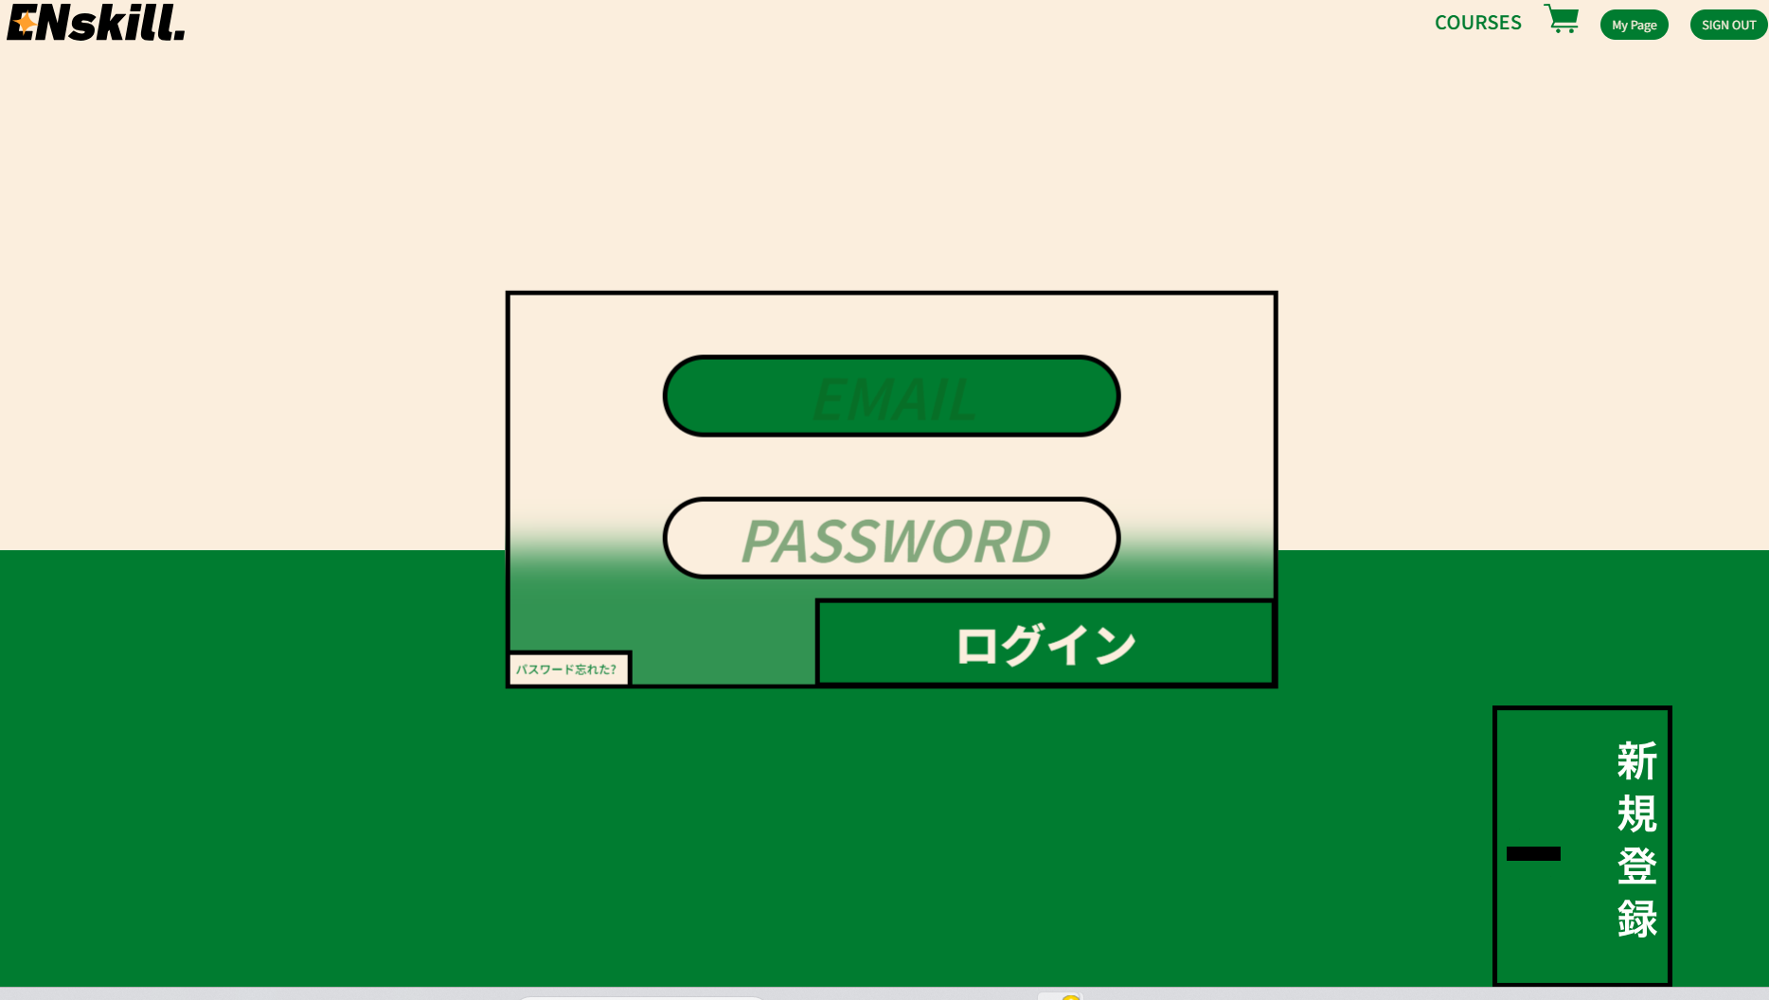 | 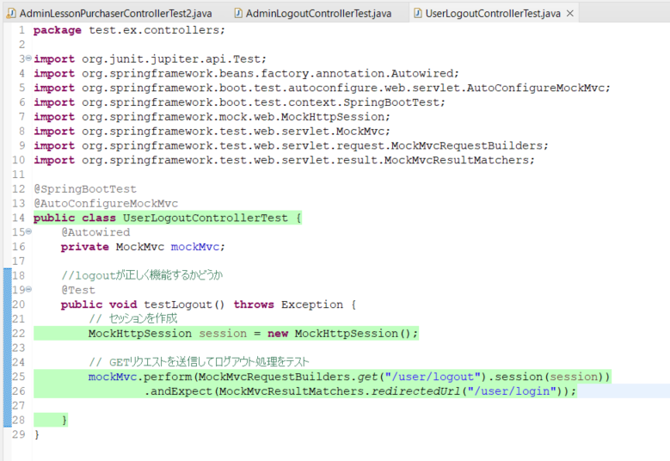

アドミン側ログアウト機能
単体テスト仕様書 |  | システム名 | アドミン側ログアウト機能 |  | 作成者 | 野口和斗 | 会社名
 |  | サブシステム名 |  |  | 作成日 | 2023-06-26 | 実施者 | 野口和斗

No | 分類 | テスト項目 |  | 検証内容 | 実施日 | 結果 | 備考・特記事項
2 | アドミン側確認テスト | アドミン側ログアウト確認テスト |  | SIGN OUTボタンを押下した際にアドミン側はログアウトできているか | 2023-06-26 | ログアウトでき、admin側ログイン画面に遷移する
 |  |  |  | 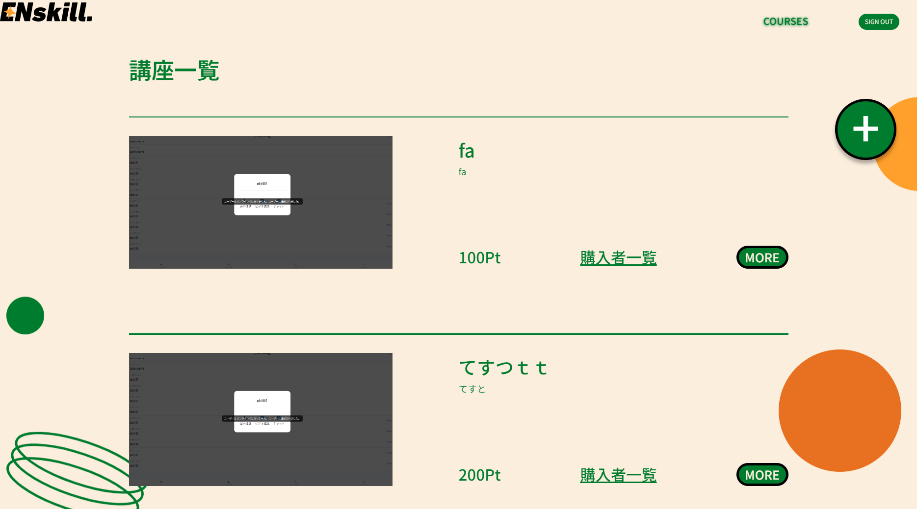 |  | 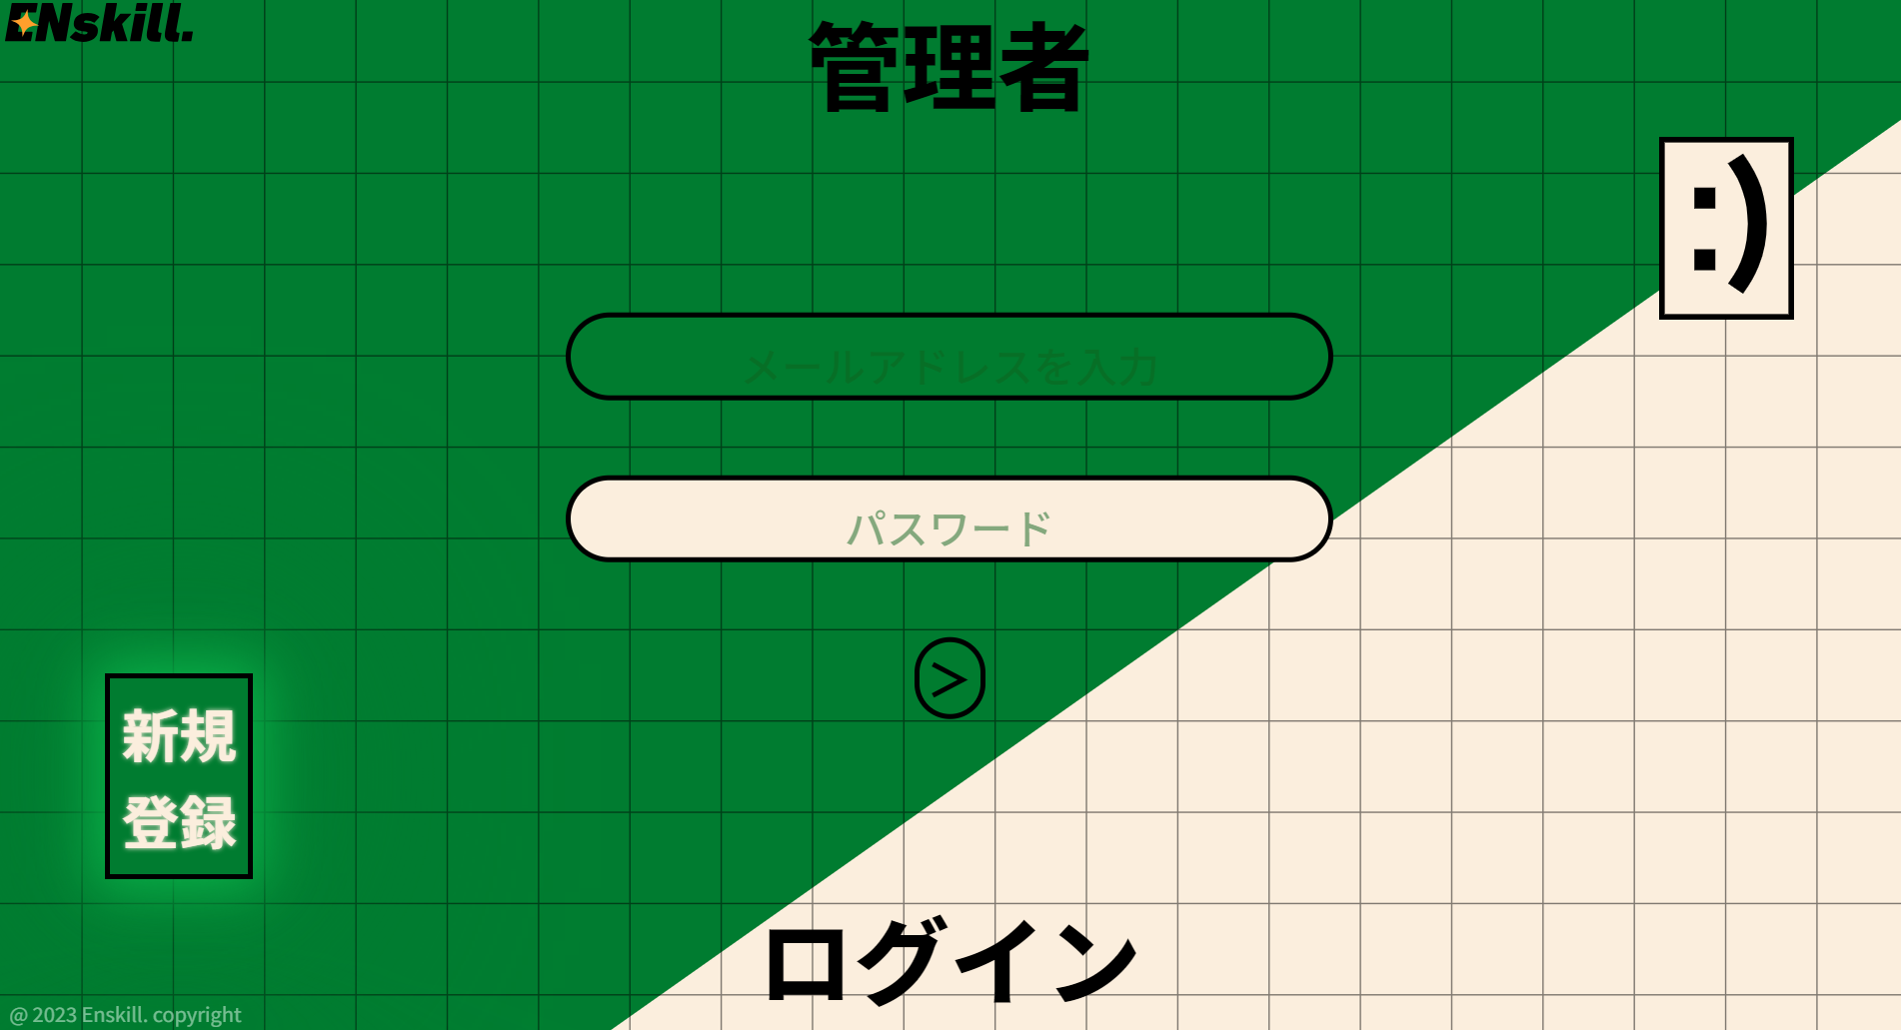 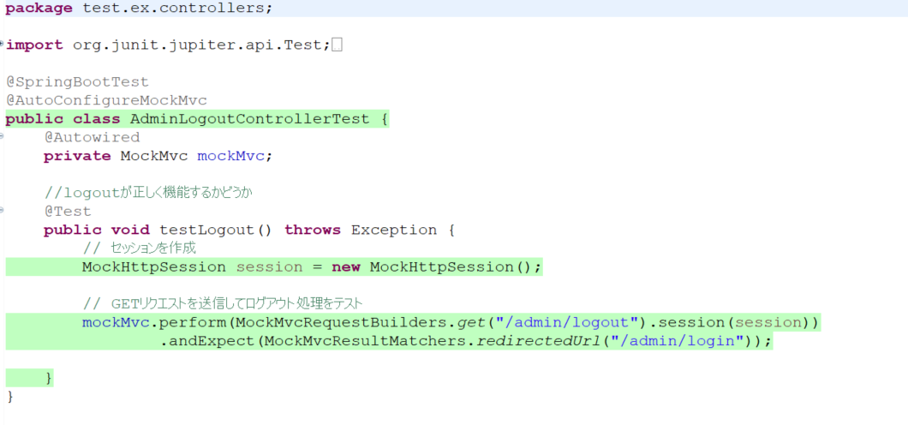

アドミン側購入者一覧
単体テスト仕様書 |  | システム名 | アドミン側講座購入者一覧 |  | 作成者 | 野口和斗 | 会社名
 |  | サブシステム名 |  |  | 作成日 | 2023-06-28 | 実施者 | 野口和斗

No | 分類 | テスト項目 |  | 検証内容 | 実施日 | 結果 | 備考・特記事項
1 | 購入者 表示確認テスト | 講座購入者確認テスト |  | admin側でログインした状態で購入者の情報を取得できるか | 2023-06-26 | 講座購入者を取得できている
 |  |  |  |  |  | 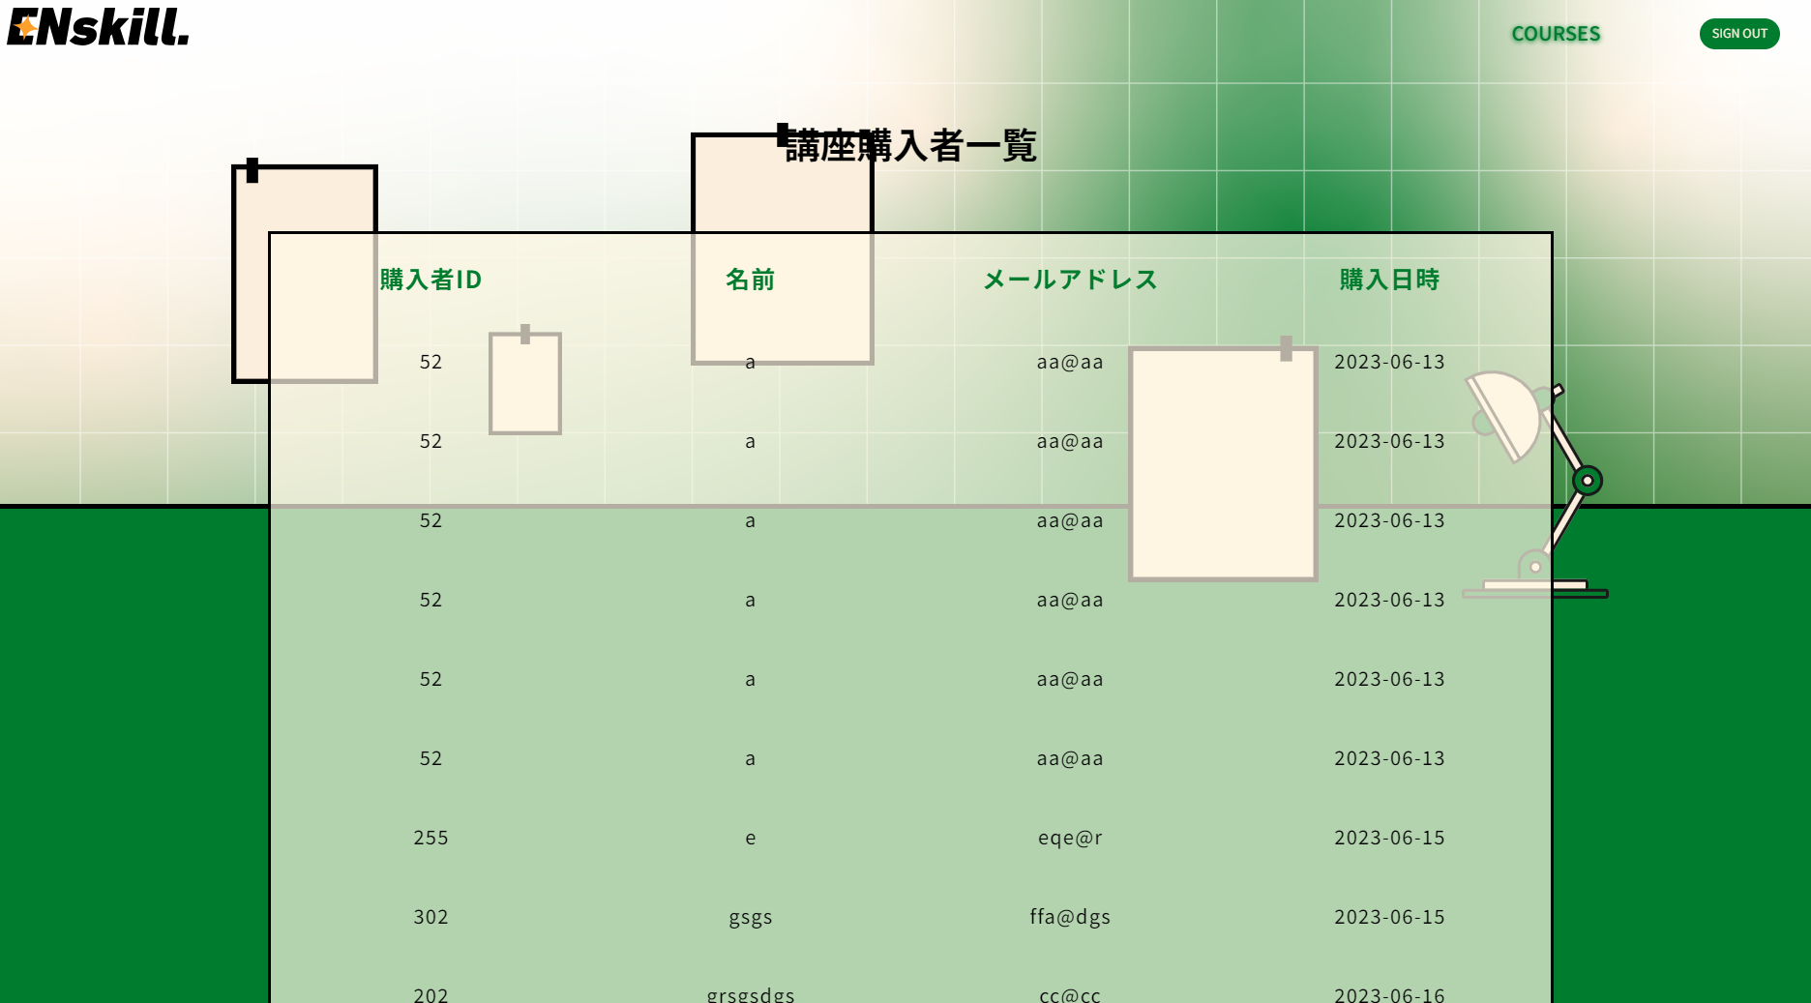 | 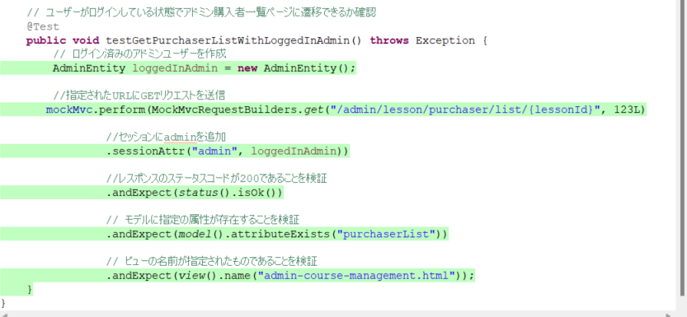
2 | 遷移表示 確認テスト | 画面遷移テスト |  | admin側でログインしていない状態で 購入者一覧のリンクを押下 | 2023-06-26 | adminログイン画面に遷移する
 |  |  |  |  |  | 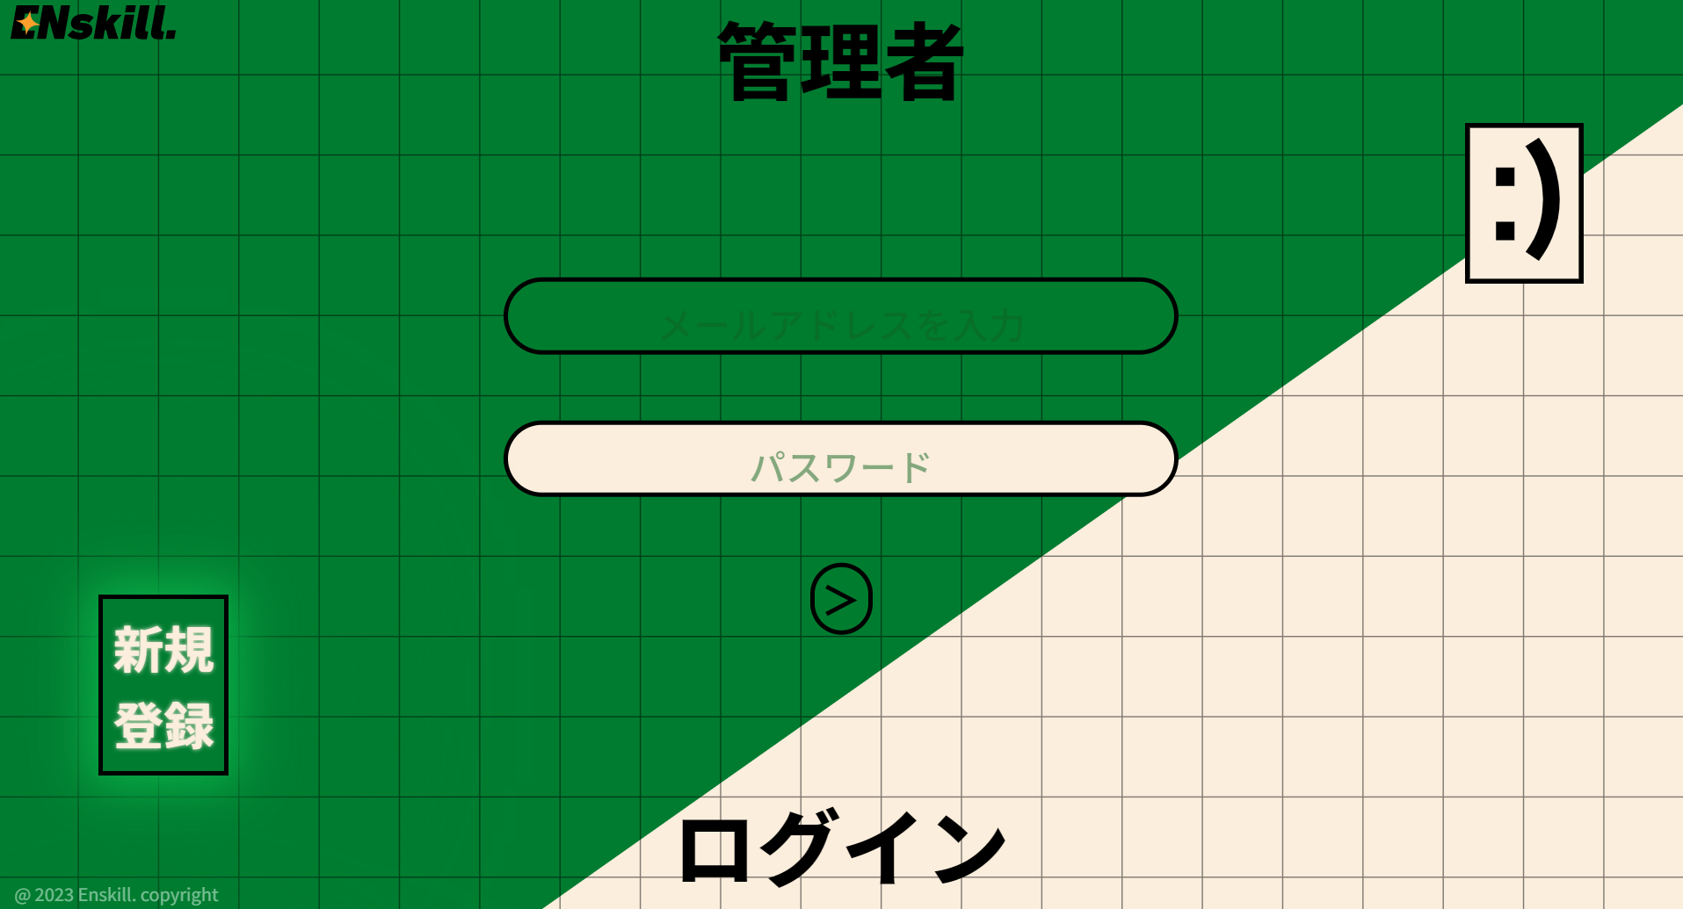

カート一覧
単体テスト仕様書 |  | システム名 | ユーザー側カート一覧 |  | 作成者 | 野口和斗 | 会社名
 |  | サブシステム名 |  |  | 作成日 | 2023-06-26 | 実施者 | 野口和斗

No | 分類 | テスト項目 |  | 検証内容 | 実施日 | 結果 | 備考・特記事項
1 | カート一覧テスト | 講座削除テスト |  | 選択した講座の横にあるゴミ箱の画像を押下 | 2023-06-26 | カートから講座が削除される
 |  |  |  |  |  | 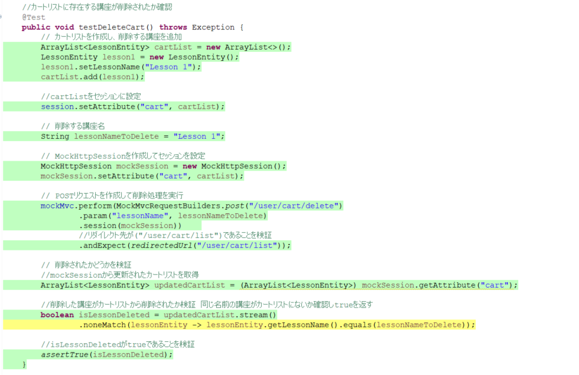
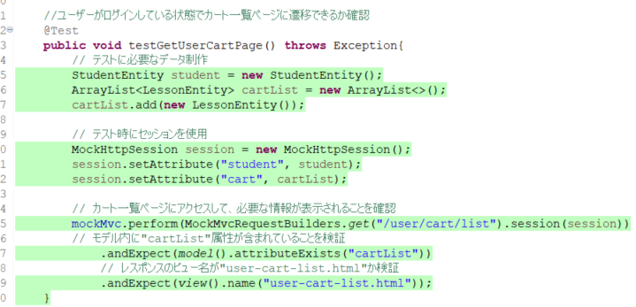
2 | カート一覧テスト | 画面遷移テスト |  | ユーザー側でログインした状態で headerのカート画像を押下 | 2023-06-26 | カート一覧画面に遷移する
 |  |  |  |  |  | 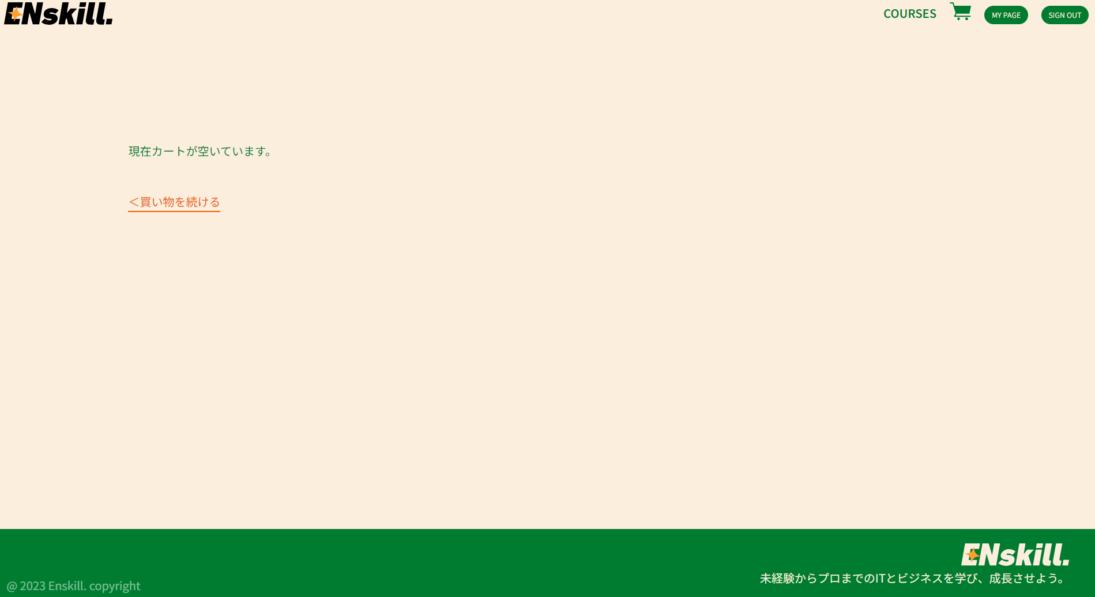
3 | カート一覧テスト | 画面遷移テスト |  | ユーザー側でログインしていない状態で headerのカート画像を押下 | 2023-06-26 | ユーザのログイン画面に遷移する
 |  |  |  | 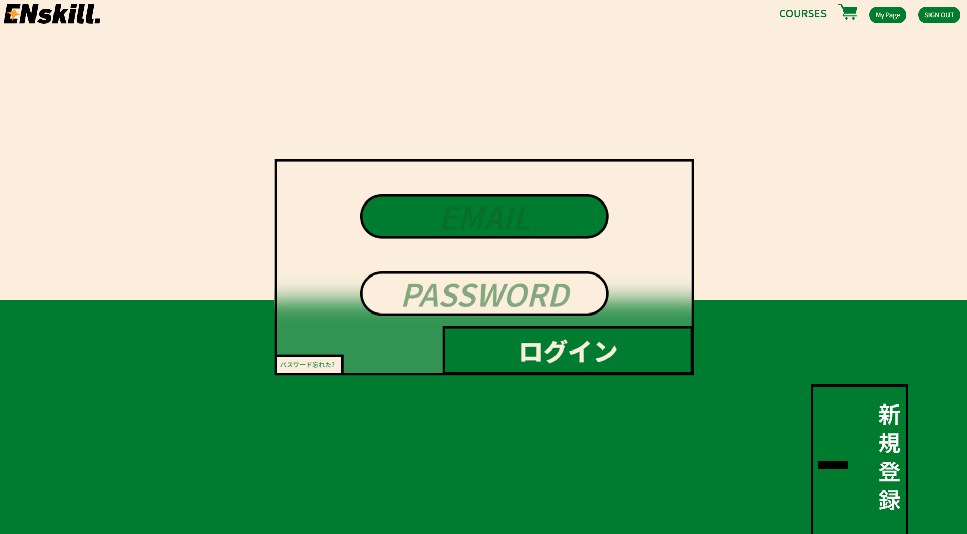

申し込み内容確認
単体テスト仕様書 |  | システム名 | アドミン側申し込み内容確認 |  |  | 作成者 | 野口和斗 | 会社名
 |  | サブシステム名 |  |  |  | 作成日 | 2023-06-23 | 実施者 | 野口和斗

No | 分類 | テスト項目 |  |  | 検証内容 | 実施日 | 結果 | 備考・特記事項
2 | 申し込み内容確認テスト | 講座購入テスト |  |  | 自身の持ちポイントが講座の合計ポイントに足りている 場合に購入ボタンを押下 | 2023-06-23 | お申込み手続き完了画面に遷移する
 |  |  |  |  |  |  | 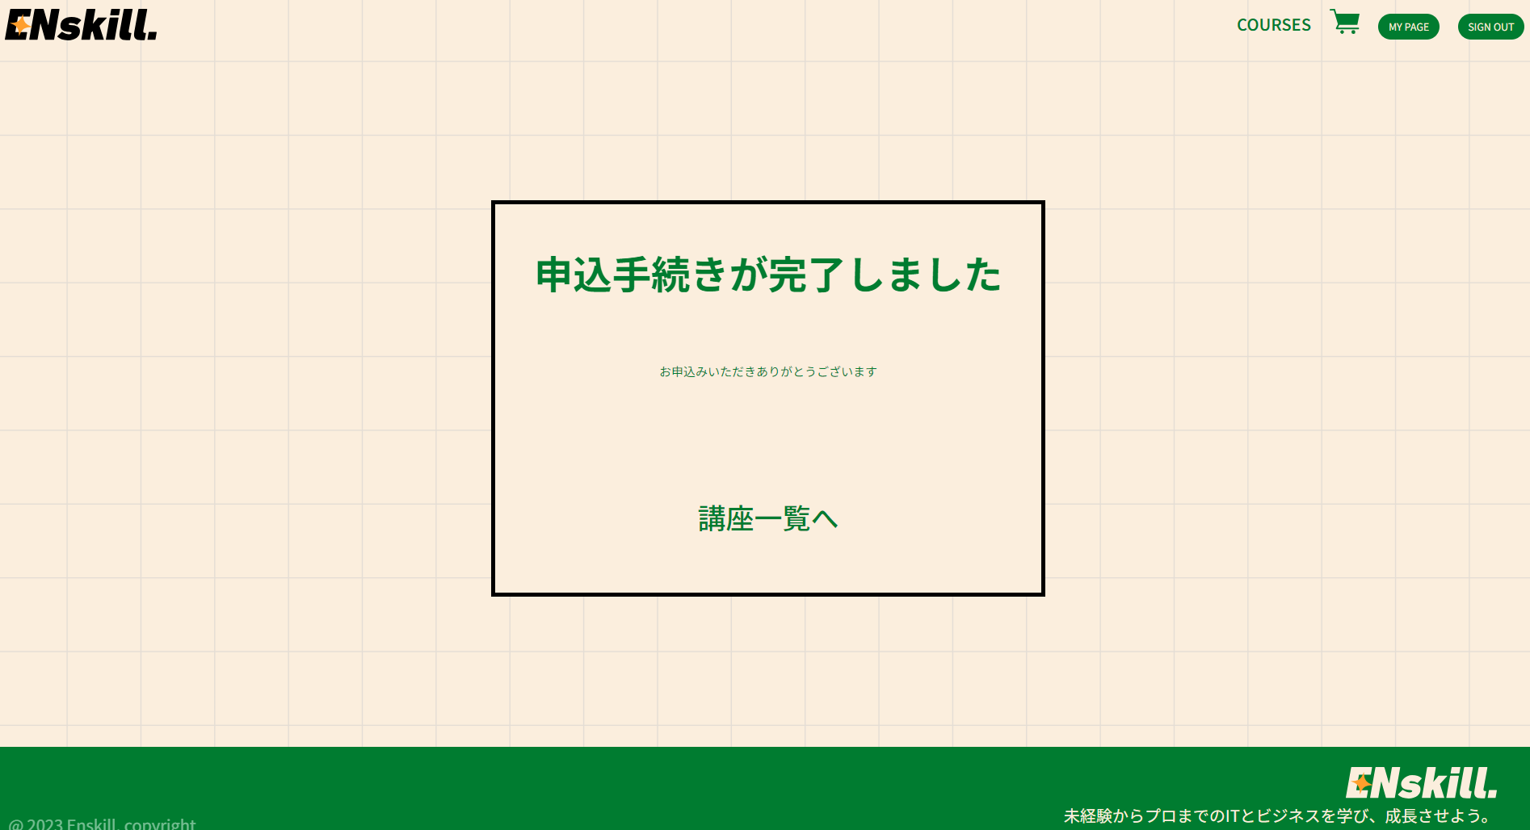 | 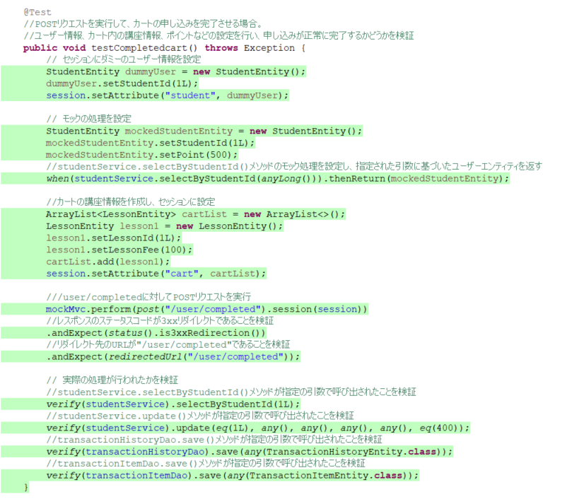
3 | 申し込み内容確認テスト | ポイント確認テスト |  |  | 自身の持ちポイントが講座の合計ポイントに足りていない 場合に購入ボタンを押下 | 2023-06-23 | 申し込み内容確認画面にとどまり ポイントが不足していますと表示される
 |  |  |  | 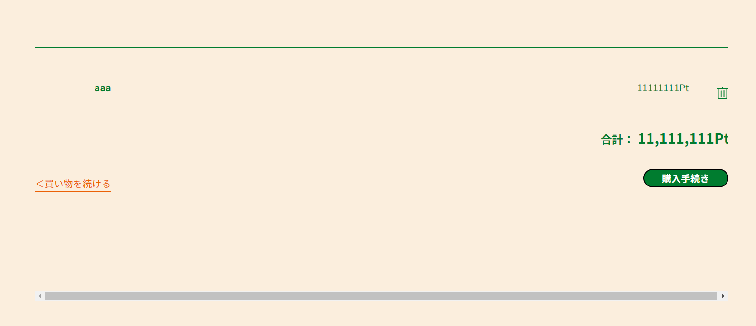 |  |  |  | 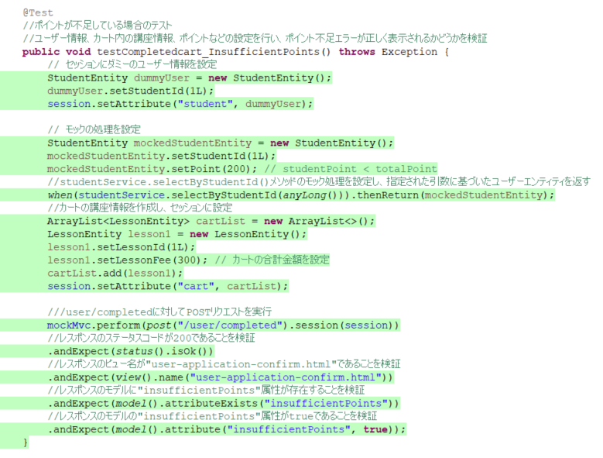
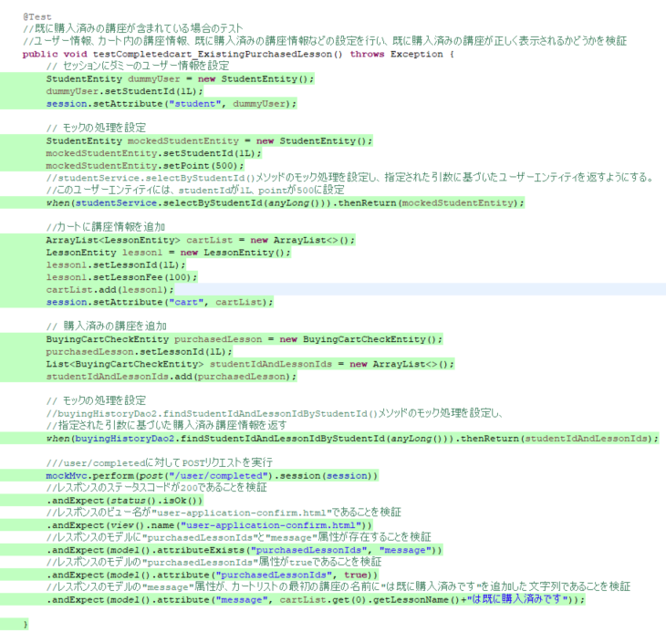
4 | 申し込み内容確認テスト | ポイント確認テスト |  |  | 既に購入している講座を購入しようとする 場合に購入ボタンを押下 | 2023-06-23 | 申し込み内容確認画面にとどまり （講座名）は既に購入済みですと表示される
 |  |  |  |  |  |  | 

